大連
 QINGDAO SCHEDULE - 関西 |  |  |  |  |  |  |  |  |  |  |  | 連絡先：大阪海運 TEL：06-7730-1075/FAX：06-7730-1088

Destination: Qingdao, China
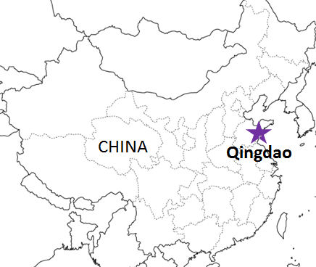
 |  |  |  |  |  |  |  |  |  |  |  |  | UPDATED : | 2024-04-26 | N
From Osaka / Kobe
VESSEL | VOY | CFS CUT |  |  |  | ETA |  | ETD |  | ETA
 |  | OSA |  | KOB |  | KOB |  | KOB |  | DAO

注意事項
危険品は受諾出来かねますのでご了承ください。
国内消防法該当品は搬入日に指定がございます。 事前に担当者にご確認の上、外貨にてご搬入ください。
段積み不可貨物、重量物、長尺貨物、背高貨物は 受託不可もしくは追加費用が発生する場合がございます。 詳細は担当者までお問合せ下さい。
貨物搬入の際には、下記３点をお願い致します。 ＊貨物にケースマークを貼付 ＊送り状に"にしてつ/大阪海運営業所扱い"と記載 ＊送り状にケースマークの記載
木材を使用した梱包等については輸入地で規制がございます。 詳細は下記ご確認ください。 http://www.maff.go.jp/pps/j/konpozai/kuni/country.html
先船のスケジュール及び船名は、予告なく変更の 可能性がございます。予め御了承をお願い致します。
記載以外の仕向け地も承っております。お問合せください!
 |  |  |  |  |  |  |  | 0 DAYS |  | 2 DAYS
★※A SUKAI | 2418W | 2024-04-26 | 金 | 2024-04-26 | 金 | 2024-04-30 | 火 | 2024-05-01 | 水 | 2024-05-03 | 金
★※MILD TEMPO | 2418W | 2024-05-02 | 木 | 2024-05-02 | 木 | 2024-05-07 | 火 | 2024-05-08 | 水 | 2024-05-10 | 金
A ONTAKE | 2420W | 2024-05-13 | 月 | 2024-05-13 | 月 | 2024-05-14 | 火 | 2024-05-15 | 水 | 2024-05-17 | 金
MILD TEMPO | 2420W | 2024-05-20 | 月 | 2024-05-20 | 月 | 2024-05-21 | 火 | 2024-05-22 | 水 | 2024-05-24 | 金
A ONTAKE | 2422W | 2024-05-27 | 月 | 2024-05-27 | 月 | 2024-05-28 | 火 | 2024-05-29 | 水 | 2024-05-31 | 金

混載サービスのため、スケジュールや船名は予告なく
変更する可能性がございます。ご依頼の前に、事前に
最新のスケジュールを担当にご確認下さい。
※国内消防法該当貨物は取扱不可となります。
★本船名＝CUT日前倒し
※本船名＝本船変更
※本船名＝サービス無し

貨物搬入先 | 会社名 |  |  | 住所 / 保税名称
大阪 CFS | ㈱辰巳商會 南港NO.1 H.W. |  |  | 大阪市住之江区南港東7-1-24 |  |  |  |  |  |  | NACCS: 4IW62
 |  |  |  | TEL : 06-6612-3153 FAX : 06-6612-6256
神戸 CFS | ㈱カンロジ 摩耶2号上屋 |  |  | 神戸市灘区摩耶埠頭 |  |  |  |  |  |  | NACCS: 3DW30
 |  |  |  | TEL : 078-801-2458 FAX : 078-871-5240

